Foglio1
 |  |  |  |  |  |  |  |  |  |  |  |  |  |  |  |  |  | tot pz |  | tot RTL
 |  |  |  |  | TG1 | XS | S | M | L | XL | XXL | 3XL |  |  |  |  |  | 604 |  | 244,995.00 €
 |  |  |  |  | TG2 | 36 | 38 | 40 | 42 | 44 | 46 | 48 | 50 | 52 | 54 | 56 | 58
PIC | ITEM | COL | DESCRIPTION | TARIC CODE | TG3 | 28 | 29 | 30 | 31 | 32 | 33 | 34 | 35 | 36 | 37 | 38 | 40 | tot. | RTL | tot RTL
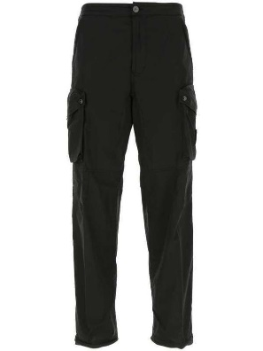 | MO741530203 | V0029 | CARGO | 6203431100 | TG3 | 2 | 1 | 11 | 5 | 9 |  | 5 |  |  |  |  |  | 33 | 425.00 € | 14,025.00 €
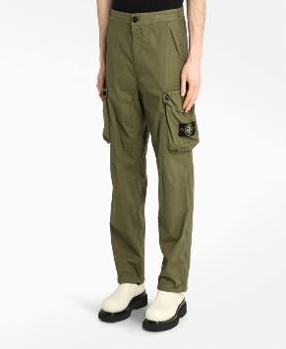 | MO741530203 | V0058 | CARGO | 6203431100 | TG3 |  | 3 | 1 | 1 | 1 | 1 | 1 |  | 1 |  |  |  | 9 | 425.00 € | 3,825.00 €
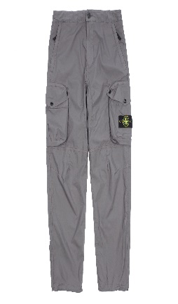 | MO741530203 | V0063 | CARGO | 6203431100 | TG3 |  |  | 1 |  | 1 | 1 | 1 |  |  |  |  |  | 4 | 425.00 € | 1,700.00 €
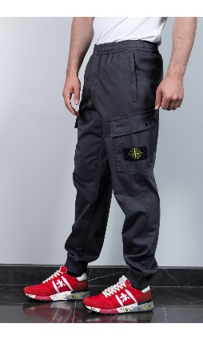 | MO741531309 | V0063 | CARGO |  | TG3 | 3 |  |  |  | 2 |  | 1 |  | 3 |  |  |  | 9
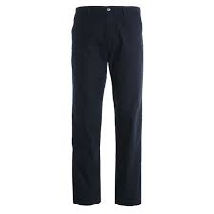 | MO741531506 | V0020 | CARGO | 6203421100 | TG3 | 1 |  | 1 |  | 1 | 1 | 2 |  |  |  |  |  | 6 | 280.00 € | 1,680.00 €
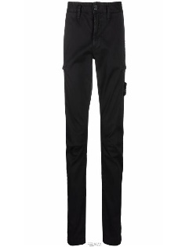 | MO7515321L1 | V0170 | CARGO | 6203421100 | TG3 | 2 | 1 | 1 |  |  |  |  |  |  |  |  |  | 4 | 390.00 € | 1,560.00 €
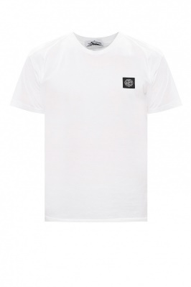 | MO731524113 | V0001 | T-SHIRT | 6109100010 | TG1 |  |  |  |  | 21 |  |  |  |  |  |  |  | 21 | 190.00 € | 3,990.00 €
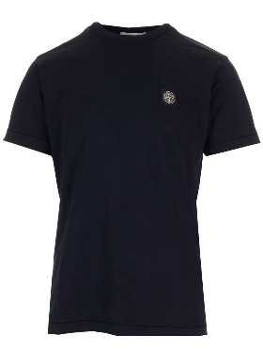 | MO731524113 | V0020 | T-SHIRT | 6109100010 | TG1 |  |  |  |  | 1 |  |  |  |  |  |  |  | 1 | 190.00 € | 190.00 €
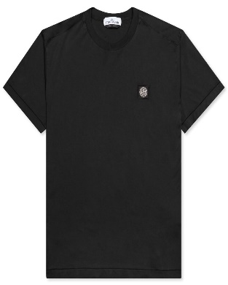 | MO731524113 | V0029 | T-SHIRT | 6109100010 | TG1 |  | 2 | 36 |  | 62 |  |  |  |  |  |  |  | 100 | 190.00 € | 19,000.00 €
 | MO74152NS88 | V0001 | T-SHIRT | 6109100010 | TG1 |  | 4 | 4 | 3 | 5 |  |  |  |  |  |  |  | 16 | 240.00 € | 3,840.00 €
 | MO751520144 | V0045 | T-SHIRT | 6109100010 | TG1 |  |  | 3 | 3 |  |  |  |  |  |  |  |  | 6 | 250.00 € | 1,500.00 €
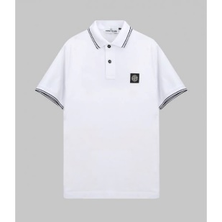 | MO731522S18 | V0001 | POLO | 6105100000 | TG1 |  | 12 | 6 | 4 |  |  |  |  |  |  |  |  | 22 | 185.00 € | 4,070.00 €
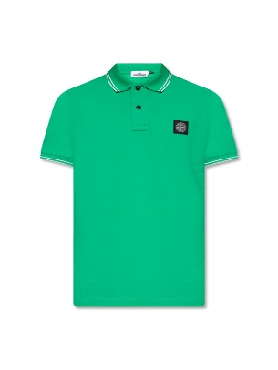 | MO751522S18 | V0050 | POLO | 6105100000 | TG1 |  | 2 | 2 |  |  |  |  |  |  |  |  |  | 4 | 180.00 € | 720.00 €
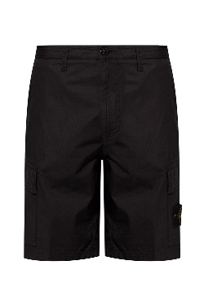 | MO7415L0803 | V0029 | BERMUDA | 6203431100 | TG3 | 2 |  |  |  |  |  |  |  |  |  |  |  | 2 | 280.00 € | 560.00 €
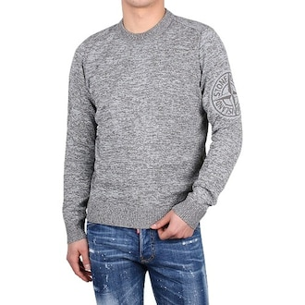 | MO7215564D7 | V0063 | MAGLIA | 6110209100 | TG1 |  | 1 | 1 | 1 | 1 | 1 | 1 |  |  |  |  |  | 6 | 350.00 € | 2,100.00 €
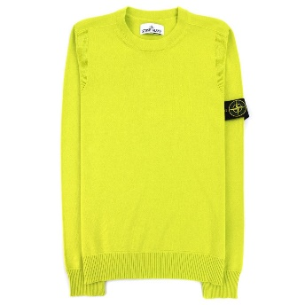 | MO7415513B9 | V0051 | MAGLIA | 6110209100 | TG1 |  |  | 1 | 2 | 2 |  |  |  |  |  |  |  | 5 | 500.00 € | 2,500.00 €
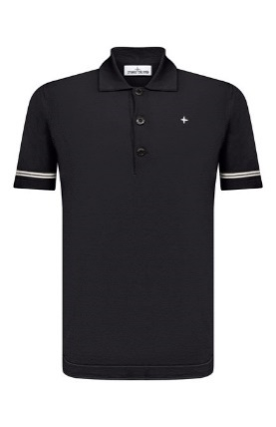 | MO7415526B2 | V0028 | MAGLIA | 6110209100 | TG1 |  | 1 |  | 2 |  |  |  |  |  |  |  |  | 3 | 295.00 € | 885.00 €
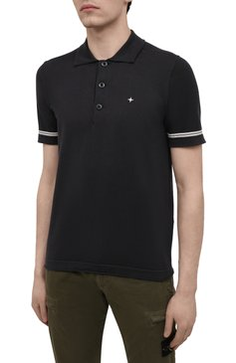 | MO7415526B2 | V0029 | MAGLIA | 6110209100 | TG1 |  | 2 | 4 |  | 2 |  |  |  |  |  |  |  | 8 | 295.00 € | 2,360.00 €
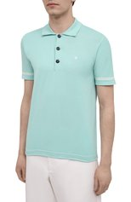 | MO7415526B2 | V0044 | MAGLIA | 6110209100 | TG1 |  |  | 1 | 3 | 1 |  |  |  |  |  |  |  | 5 | 295.00 € | 1,475.00 €
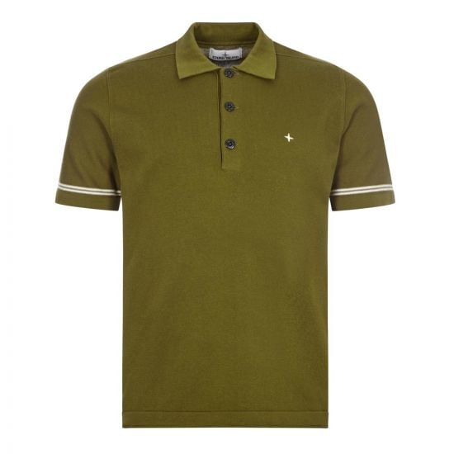 | MO7415526B2 | V0058 | MAGLIA | 6110209100 | TG1 |  | 1 | 2 | 6 | 1 |  |  |  |  |  |  |  | 10 | 295.00 € | 2,950.00 €
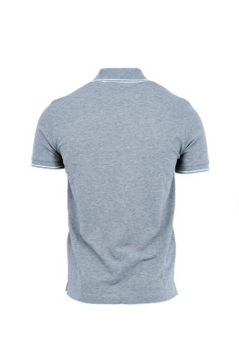 | MO7415526B2 | V0064 | MAGLIA | 6110209100 | TG1 |  | 1 | 3 | 2 |  |  |  |  |  |  |  |  | 6 | 295.00 € | 1,770.00 €
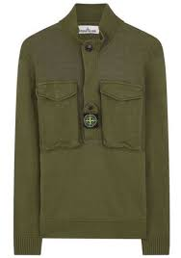 | MO7415542D4 | V0058 | MAGLIA | 6110209100 | TG1 |  | 1 | 1 | 1 |  |  |  |  |  |  |  |  | 3 | 795.00 € | 2,385.00 €
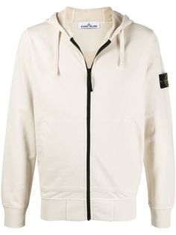 | MO7415556B3 | V0093 | MAGLIA | 6110209100 | TG1 |  |  | 4 | 2 | 1 |  |  |  |  |  |  |  | 7 | 795.00 € | 5,565.00 €
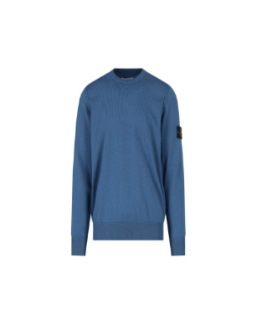 | MO7415570XA | V0024 | MAGLIA | 6110209100 | TG1 |  | 2 | 1 |  | 1 |  |  |  |  |  |  |  | 4 | 500.00 € | 2,000.00 €
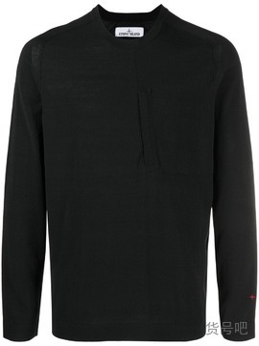 | MO7415570XA | V0029 | MAGLIA | 6110209100 | TG1 |  | 2 | 2 | 7 | 1 |  |  |  |  |  |  |  | 12 | 500.00 € | 6,000.00 €
 | MO7515570A8 | V0045 | MAGLIA | 6110113000 | TG1 |  |  |  | 3 | 2 |  |  |  |  |  |  |  | 5 | 495.00 € | 2,475.00 €
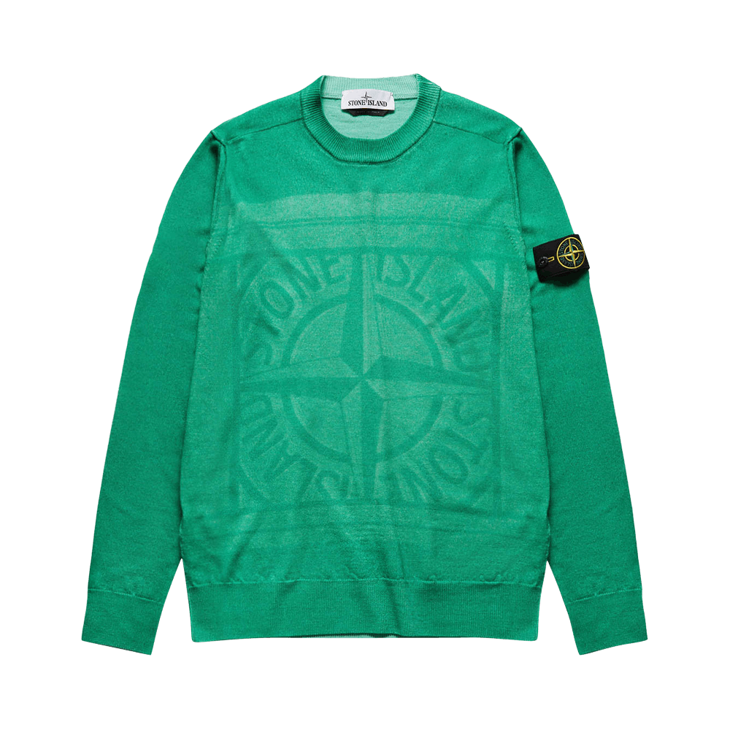 | MO7515570A8 | V0050 | MAGLIA | 6110113000 | TG1 |  |  |  |  | 1 | 1 |  |  |  |  |  |  | 2 | 495.00 € | 990.00 €
 | MO7515570A8 | V0055 | MAGLIA | 6110113000 | TG1 |  |  | 1 | 1 | 2 |  |  |  |  |  |  |  | 4 | 495.00 € | 1,980.00 €
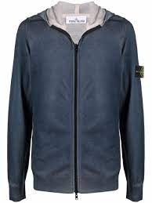 | MO7515572A8 | V0020 | MAGLIA | 6110113000 | TG1 |  |  |  | 4 | 6 | 1 |  |  |  |  |  |  | 11 | 620.00 € | 6,820.00 €
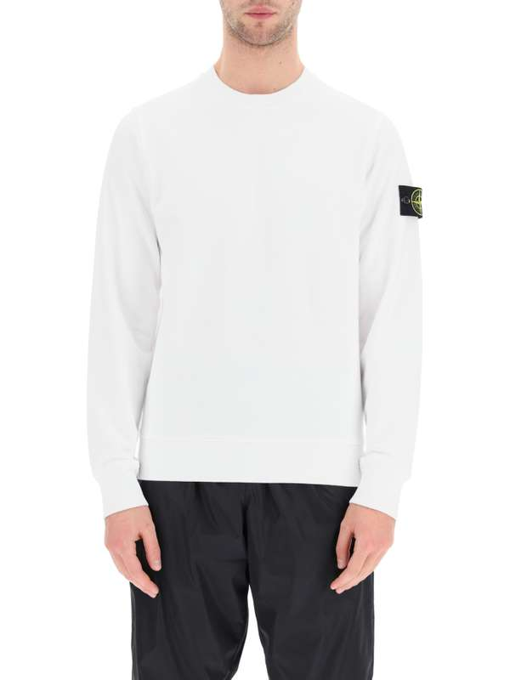 | MO741563051 | V0001 | FELPA | 6110209100 | TG1 |  | 1 |  |  | 2 |  |  |  |  |  |  |  | 3 | 300.00 € | 900.00 €
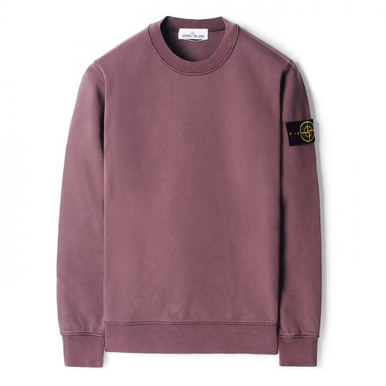 | MO741563051 | V0011 | FELPA | 6110209100 | TG1 |  | 3 |  |  |  |  |  |  |  |  |  |  | 3 | 300.00 € | 900.00 €
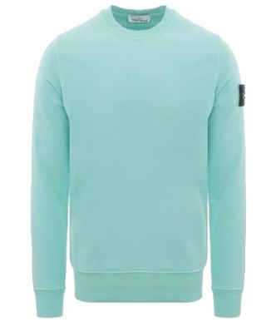 | MO741563051 | V0044 | FELPA | 6110209100 | TG1 |  | 5 |  |  | 9 |  |  |  |  |  |  |  | 14 | 300.00 € | 4,200.00 €
 | MO731563020 | V0043 | FELPA | 6110209100 | TG1 |  | 10 | 42 | 6 | 13 | 5 |  |  |  |  |  |  | 76 | 320.00 € | 24,320.00 €
 | MO731563020 | V0045 | FELPA | 6110209100 | TG1 |  | 3 |  | 20 |  | 6 |  |  |  |  |  |  | 29 | 320.00 € | 9,280.00 €
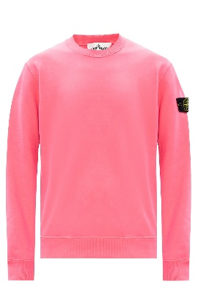 | MO731563020 | V0087 | FELPA | 6110209100 | TG1 |  | 6 | 5 | 4 | 2 |  |  |  |  |  |  |  | 17 | 320.00 € | 5,440.00 €
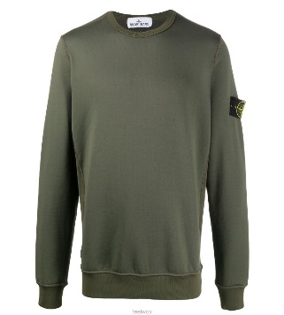 | MO731565247 | V0059 | FELPA | 6110209100 | TG1 |  |  | 16 | 29 | 3 |  |  |  |  |  |  |  | 48 | 320.00 € | 15,360.00 €
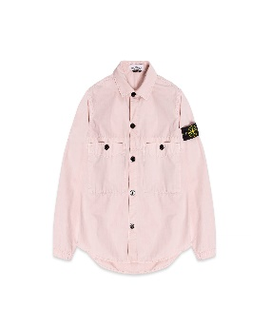 | MO7415110WN | V0182 | OVERSHIRT | 6203329000 | TG1 |  |  | 1 | 1 | 1 |  |  |  |  |  |  |  | 3 | 450.00 € | 1,350.00 €
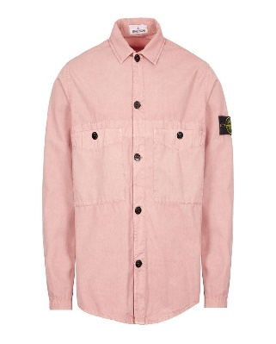 | MO7415110WN | V0186 | OVERSHIRT | 6203329000 | TG1 |  |  |  | 1 | 1 |  |  |  |  |  |  |  | 2 | 450.00 € | 900.00 €
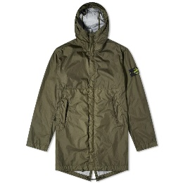 | MO721570323 | V0058 | GIUBBOTTO | 6201409090 | TG1 |  | 4 |  | 1 | 1 |  |  |  |  |  |  |  | 6 | 750.00 € | 4,500.00 €
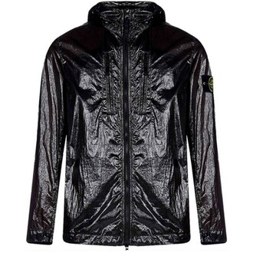 | MO741543034 | V0029 | GIUBBOTTO | 6201401090 | TG1 |  |  | 1 | 2 |  | 1 |  |  |  |  |  |  | 4 | 760.00 € | 3,040.00 €
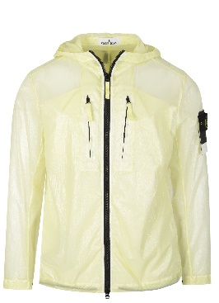 | MO741543034 | V0031 | GIUBBOTTO | 6201401090 | TG1 |  |  | 2 | 3 |  |  |  |  |  |  |  |  | 5 | 760.00 € | 3,800.00 €
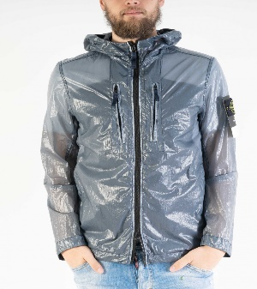 | MO741543034 | V0046 | GIUBBOTTO | 6201401090 | TG1 |  |  |  | 1 | 1 | 1 |  |  |  |  |  |  | 3 | 760.00 € | 2,280.00 €
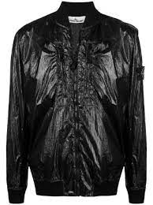 | MO741543134 | V0029 | GIUBBOTTO | 6201401090 | TG1 |  | 1 |  | 1 | 1 | 1 |  |  |  |  |  |  | 4 | 705.00 € | 2,820.00 €
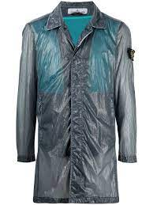 | MO741570534 | V0024 | GIUBBOTTO | 6201409090 | TG1 |  | 1 | 1 | 1 | 1 |  |  |  |  |  |  |  | 4 | 990.00 € | 3,960.00 €
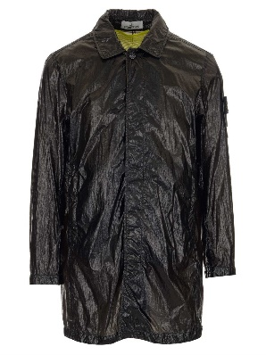 | MO741570534 | V0029 | GIUBBOTTO | 6201409090 | TG1 |  |  | 1 | 1 |  |  |  |  |  |  |  |  | 2 | 990.00 € | 1,980.00 €
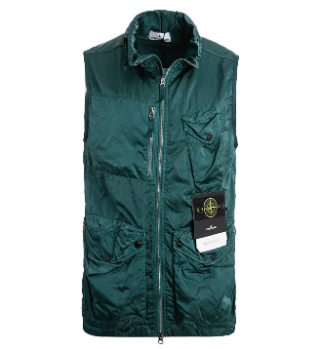 | MO7415G0430 | V0057 | GIUBBOTTO | 6201401090 | TG1 |  |  | 2 | 3 |  |  |  |  |  |  |  |  | 5 | 650.00 € | 3,250.00 €
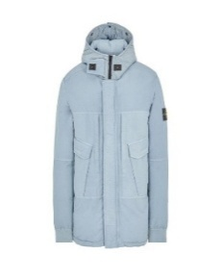 | MO751540633 | V0052 | GIUBBOTTO | 6201409090 | TG1 |  |  |  |  | 1 |  |  |  |  |  |  |  | 1 | 1,200.00 € | 1,200.00 €
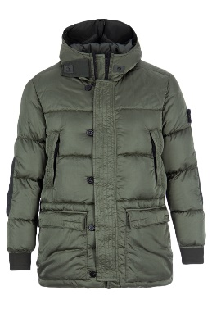 | MO751540821 | V0055 | GIUBBOTTO | 6201409090 | TG1 |  |  |  | 2 | 2 |  |  |  |  |  |  |  | 4 | 1,300.00 € | 5,200.00 €
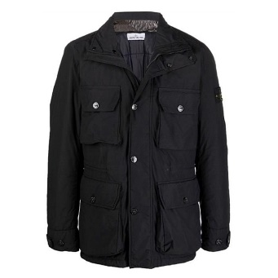 | MO751543032 | V0029 | GIUBBOTTO | 6201401090 | TG1 |  |  |  | 3 | 1 | 1 |  |  |  |  |  |  | 5 | 1,200.00 € | 6,000.00 €
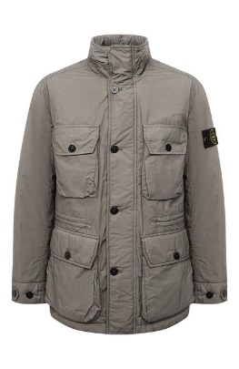 | MO751543032 | V0046 | GIUBBOTTO | 6201401090 | TG1 |  |  | 1 | 1 |  |  |  |  |  |  |  |  | 2 | 1,200.00 € | 2,400.00 €
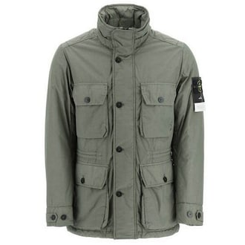 | MO751543032 | V0055 | GIUBBOTTO | 6201401090 | TG1 |  | 2 | 2 |  | 1 |  |  |  |  |  |  |  | 5 | 1,200.00 € | 6,000.00 €
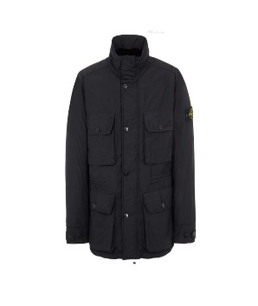 | MO751543032 | V0065 | GIUBBOTTO | 6201401090 | TG1 |  |  |  |  | 2 | 1 |  |  |  |  |  |  | 3 | 1,200.00 € | 3,600.00 €
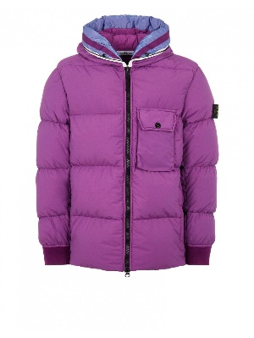 | MO751543432 | V0045 | GIUBBOTTO | 6201401090 | TG1 |  |  | 5 | 9 | 1 |  |  |  |  |  |  |  | 15 | 1,150.00 € | 17,250.00 €
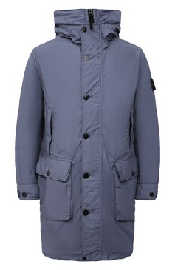 | MO751570932 | V0046 | GIUBBOTTO | 6201409090 | TG1 |  |  |  | 1 | 1 | 1 |  |  |  |  |  |  | 3 | 1,550.00 € | 4,650.00 €
 | MO751570932 | V0061 | GIUBBOTTO | 6201409090 | TG1 |  | 1 |  |  | 1 |  |  |  |  |  |  |  | 2 | 1,550.00 € | 3,100.00 €
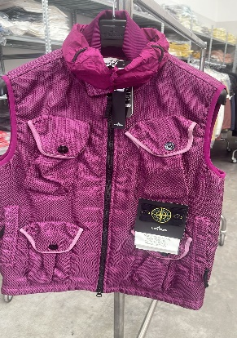 | MO7515G0224 | V0045 | GIUBBOTTO | 6201401090 | TG1 |  |  | 2 | 4 |  |  |  |  |  |  |  |  | 6 | 1,150.00 € | 6,900.00 €
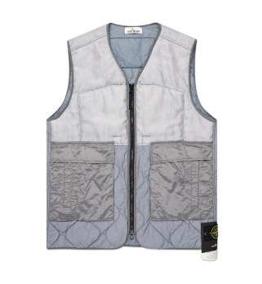 | MO7515G0840 | V0046 | GIUBBOTTO | 6201401090 | TG1 |  |  | 2 |  |  |  |  |  |  |  |  |  | 2 | 750.00 € | 1,500.00 €
TOTALE |  |  |  |  |  |  |  |  |  |  |  |  |  |  |  |  |  | 604 |  | 244995

